Chi tiết địa chất
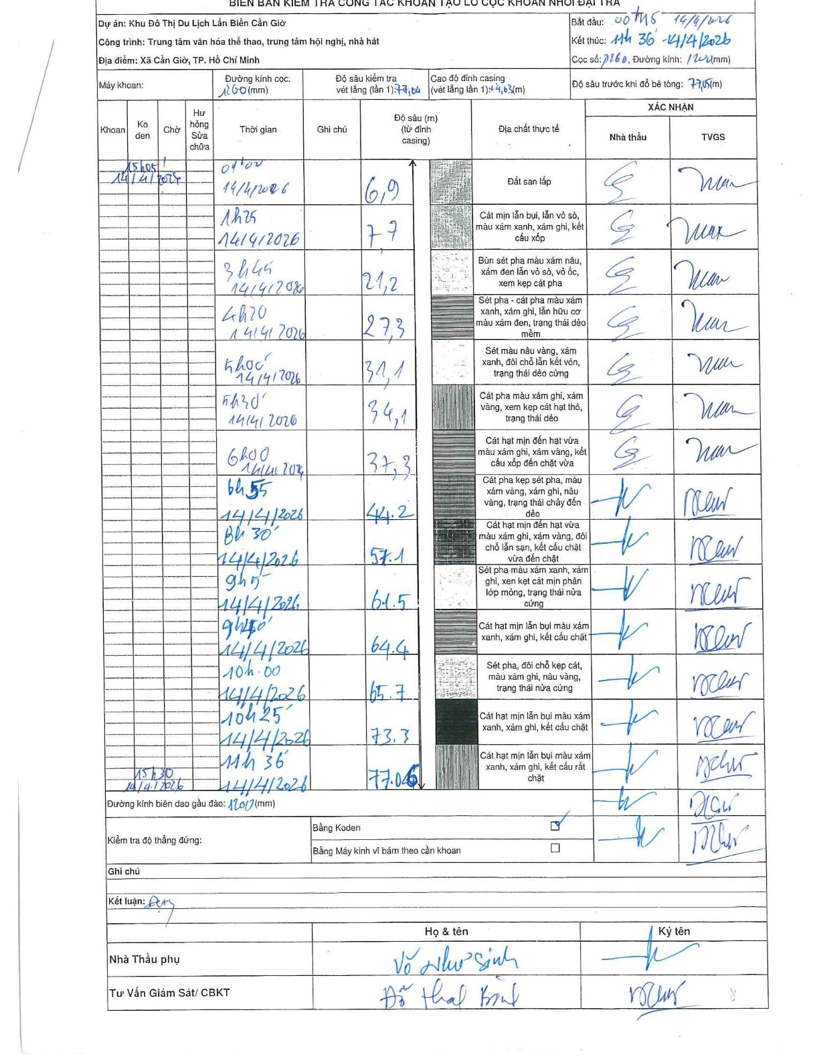
Dự án | Cần Giờ
Hạng mục | Trung tâm văn hóa thể thao, trung tâm hội nghị, nhà hát
Tên bộ phận | Hạng mục: Trung tâm văn hóa thể thao, trung tâm hội nghị, nhà hát
Số hiệu cọc | P280
Tên Máy khoan | SGCT-KCN0002
Đường kính | D1200
Bắt đầu thi công | 00:15 14/04/2026
Kết thúc thi công | 11:36 14/04/2026

Địa chất TT | Đường kính | Mô tả lớp thiết kế | Từ (h) | Đến (h) | Cao độ từ | Cao độ đến | T.Gian (h) | Dài (m) | V (m/h) | Ghi chú
Đất san lấp | D1200 | Đất san lấp | 00:15 14/04/2026 | 01:00 14/04/2026 | 0 | -6.9 | 0.75 | 6.9 | 9.2
2 | D1200 | Cát mịn lẫn bụi, lẫn vỏ sò, màu xám xanh, xám ghi, kết cấu xốp | 01:00 14/04/2026 | 01:25 14/04/2026 | -6.9 | -7.7 | 0.42 | 0.8 | 1.92
3 | D1200 | Bùn sét pha màu xám nâu, xám đen lẫn vỏ sò, vỏ ốc, xem kẹp cát pha | 01:25 14/04/2026 | 03:45 14/04/2026 | -7.7 | -21.2 | 2.33 | 13.5 | 5.79
4 | D1200 | Sét pha - cát pha màu xám xanh, xám ghi, lẫn hữu cơ màu xám đen, trạng thái dẻo mềm | 03:45 14/04/2026 | 04:20 14/04/2026 | -21.2 | -27.3 | 0.58 | 6.1 | 10.46
5 | D1200 | Sét màu nâu vàng, xám xanh, đôi chỗ lẫn kết vón, trạng thái dẻo cứng | 04:20 14/04/2026 | 05:00 14/04/2026 | -27.3 | -31.1 | 0.67 | 3.8 | 5.7
6 | D1200 | Cát pha màu xám ghi, xám vàng, xem kẹp cát hạt thô, trạng thái dẻo | 05:00 14/04/2026 | 05:30 14/04/2026 | -31.1 | -34.1 | 0.5 | 3 | 6
7 | D1200 | Cát hạt mịn đến hạt vừa màu xám ghi, xám vàng, kết cấu xốp đến chặt vừa | 05:30 14/04/2026 | 06:00 14/04/2026 | -34.1 | -37.3 | 0.5 | 3.2 | 6.4
8 | D1200 | Cát pha kẹp sét pha, màu xám vàng, xám ghi, nâu vàng, trạng thái chảy đến dẻo | 06:00 14/04/2026 | 06:55 14/04/2026 | -37.3 | -44.2 | 0.92 | 6.9 | 7.53
9 | D1200 | Cát hạt mịn đến hạt vừa màu xám ghi, xám vàng, đôi chỗ lẫn sạn, kết cấu chặt vừa đến chặt | 06:55 14/04/2026 | 08:30 14/04/2026 | -44.2 | -57.1 | 1.58 | 12.9 | 8.15
10 | D1200 | Sét pha màu xám xanh, xám ghi, xen kẹt cát mịn phân lớp mỏng, trạng thái nửa cứng | 08:30 14/04/2026 | 09:05 14/04/2026 | -57.1 | -61.5 | 0.58 | 4.4 | 7.54
11 | D1200 | Cát hạt mịn lẫn bụi màu xám xanh, xám ghi, kết cấu chặt | 09:05 14/04/2026 | 09:40 14/04/2026 | -61.5 | -64.4 | 0.58 | 2.9 | 4.97
12 | D1200 | Sét pha, đôi chỗ kẹp cát, màu xám ghi, nâu vàng, trạng thái nửa cứng | 09:40 14/04/2026 | 10:00 14/04/2026 | -64.4 | -65.7 | 0.33 | 1.3 | 3.9
13 | D1200 | Cát hạt mịn lẫn bụi màu xám xanh, xám ghi, kết cấu chặt | 10:00 14/04/2026 | 10:25 14/04/2026 | -65.7 | -73.3 | 0.42 | 7.6 | 18.24
14 | D1200 | Cát hạt mịn lẫn bụi màu xám xanh, xám ghi, kết cấu rất chặt | 10:25 14/04/2026 | 11:36 14/04/2026 | -73.3 | -77.06 | 1.18 | 3.76 | 3.18

ẢNH BIÊN BẢN GỐC

